bài 2
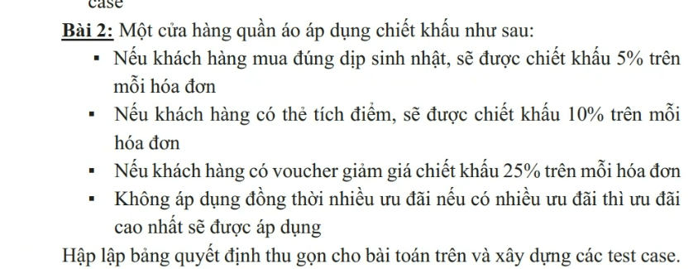

1. Phân vùng tương đương + Giá trị biên |  |  |  |  | 2. Bảng quyết định

Xác định phạm vi đầu vào |  |  |  |  | Các điều kiện đầu vào

 | Điều kiện 1 (C1): Khách hàng có Voucher (T/F). |  |  |  |  | C1: Khách hàng có Voucher giảm giá (T/F).

 | Điều kiện 2 (C2): Khách hàng có Thẻ tích điểm (T/F). |  |  |  |  | C2: Khách hàng có Thẻ tích điểm (T/F).

 | Điều kiện 3 (C3): Đúng dịp sinh nhật khách hàng (T/F). |  |  |  |  | C3: Khách hàng mua đúng dịp Sinh nhật (T/F).

Xác định các giá trị biên |  |  |  |  | Các hành động của hệ thống

 | Giá trị Max (Ưu tiên 1): Chiết khấu 25% (Voucher). |  |  |  |  | A1: Chiết khấu 25% (Mức cao nhất - Voucher).

 | Giá trị Mid 1 (Ưu tiên 2): Chiết khấu 10% (Thẻ tích điểm). |  |  |  |  | A2: Chiết khấu 10% (Mức trung bình - Thẻ tích điểm).

 | Giá trị Mid 2 (Ưu tiên 3): Chiết khấu 5% (Sinh nhật). |  |  |  |  | A3: Chiết khấu 5% (Mức thấp nhất - Sinh nhật).

 | Giá trị Min (Mặc định): Chiết khấu 0% (Không có ưu đãi). |  |  |  |  | A4: Chiết khấu 0% (Không có ưu đãi).

Các giá trị biên cần kiểm thử |  |  |  |  | Rules = 2 ^3 = 8

 | Loại giá trị | Giá trị cụ thể |  |  | Bảng quyết định
 | Max (Biên trên) | 25% (Có Voucher)
 | Mid (Giữa) | 10% (Có Thẻ tích điểm) |  |  |  | Điều kiện \ Rules | R1 | R2 | R3 | R4 | R5 | R6 | R7 | R8
 | Mid (Giữa) | 5% (Đúng sinh nhật) |  |  |  | C1: Có Voucher | T | T | T | T | F | F | F | F
 | Min (Biên dưới) | 0% (Khách thường) |  |  |  | C2: Thẻ tích điểm | T | T | F | F | T | T | F | F
 |  |  |  |  |  | C3: Dịp sinh nhật | T | F | T | F | T | F | T | F
Kết hợp kỹ thuật phân vùng tương đương (Kiểm tra lỗi nhập liệu): |  |  |  |  |  | HÀNH ĐỘNG
 |  |  |  |  |  | A1: Giảm 25% | x | x | x | x
Nhập chữ: Ví dụ nhập "abc" vào ô chọn trạng thái → Invalid. |  |  |  |  |  | A2: Giảm 10% |  |  |  |  | x | x
 |  |  |  |  |  | A3: Giảm 5% |  |  |  |  |  |  | x
Nhập số thực: Ví dụ nhập "1.5" (Hệ thống yêu cầu Logic T/F hoặc 0/1) → Invalid. |  |  |  |  |  | A4: Giảm 0% |  |  |  |  |  |  |  | x

Dữ liệu Rỗng: Bỏ trống không chọn gì cả → Invalid (Yêu cầu nhập liệu). |  |  |  |  | Bảng quyết định rút gọn

Tổng số Testcase: 4 + 3 (Sai kiểu/Rỗng) = 7 Testcase. |  |  |  |  |  | Điều kiện \ Rules | Rule 1 | Rule 2 | Rule 3 | Rule 4
 |  |  |  |  |  | Khách có Voucher | T | F | F | F
Thiết kế Test Case |  |  |  |  |  | Thẻ tích điểm | F | T | F | F
 |  |  |  |  |  | Dịp sinh nhật | F | F | T | F
 | ID | Mô tả | Dữ liệu nhập | Kết quả mong đợi |  | HÀNH ĐỘNG
 | TC01 | Kiểm thử Rule 1 (Có Voucher - Mức cao nhất) | - Voucher: T | Chiết khấu 25% |  | Giảm 25% | x
 |  |  |  |  |  | Giảm 10% |  | x
 |  |  | - Thẻ tích điểm: F |  |  | Giảm 5% |  |  | x
 |  |  |  |  |  | Giảm 0% |  |  |  | x
 |  |  | - Sinh nhật: F
 | TC02 | Kiểm thử Rule 2 (Có Thẻ tích điểm) | - Voucher: F | Chiết khấu 10% | Gộp R1, R2, R3, R4: Khi khách hàng đã có Voucher (ưu đãi cao nhất 25%), hệ thống sẽ áp dụng ngay mức này mà không cần quan tâm đến việc khách có Thẻ tích điểm hay đúng dịp Sinh nhật hay không.

 |  |  | - Thẻ tích điểm: T |  | Gộp R5, R6: Khi khách không có Voucher nhưng có Thẻ tích điểm (ưu đãi nhì 10%), hệ thống sẽ áp dụng mức 10%. Mức này cao hơn mức Sinh nhật (5%), nên dù hôm nay có là Sinh nhật hay không (R5 là có, R6 là không) thì khách vẫn chỉ được giảm 10% theo thẻ.

 |  |  | - Sinh nhật: F |  | Thiết kế test case
 | TC03 | Kiểm thử Rule 3 (Đúng dịp Sinh nhật) | - Voucher: F | Chiết khấu 5%
 |  |  |  |  |  | ID | Mô tả (Quy chiếu Rule) | Dữ liệu nhập (Input) | Kết quả mong đợi (Output)
 |  |  | - Thẻ tích điểm: F |  |  | TC01 | Kiểm thử Rule 1 | - Voucher: T (Có) | Chiết khấu 25%

 |  |  | - Sinh nhật: T |  |  |  | (Ưu tiên 1: Có Voucher) | - Thẻ tích điểm: F (Không) | (Chấp nhận / Hợp lệ)
 | TC04 | Kiểm thử Rule 4 (Khách thường) | - Voucher: F | Chiết khấu 0%
 |  |  |  |  |  |  |  | - Sinh nhật: F (Không)
 |  |  | - Thẻ tích điểm: F |  |  | TC02 | Kiểm thử Rule 2 | - Voucher: F (Không) | Chiết khấu 10%

 |  |  | - Sinh nhật: F |  |  |  | (Ưu tiên 2: Có Thẻ tích điểm) | - Thẻ tích điểm: T (Có) | (Chấp nhận / Hợp lệ)
 | TC05 | Kiểm thử nhập sai kiểu (Chữ) | - Voucher: "XYZ" | Báo lỗi / Invalid
 | TC06 | Kiểm thử nhập sai kiểu (Số thực) | - Voucher: "0.5" | Báo lỗi / Invalid |  |  |  | - Sinh nhật: F (Không)
 | TC07 | Kiểm thử dữ liệu rỗng | - Voucher: [Null/Empty] | Báo lỗi / Yêu cầu nhập |  | TC03 | Kiểm thử Rule 3 | - Voucher: F (Không) | Chiết khấu 5%

 |  |  |  |  |  |  | (Ưu tiên 3: Đúng dịp Sinh nhật) | - Thẻ tích điểm: F (Không) | (Chấp nhận / Hợp lệ)

 |  |  |  |  |  |  |  | - Sinh nhật: T (Có)
 |  |  |  |  |  | TC04 | Kiểm thử Rule 4 | - Voucher: F (Không) | Chiết khấu 0%

 |  |  |  |  |  |  | (Khách thường / Mặc định) | - Thẻ tích điểm: F (Không) | (Nguyên giá)

 |  |  |  |  |  |  |  | - Sinh nhật: F (Không)
 |  |  |  |  |  | TC05 | Kiểm thử nhập sai kiểu dữ liệu | - Voucher: "ABC" | Báo lỗi "Invalid Input"

 |  |  |  |  |  |  | (Nhập chữ cái) |  | (Không chấp nhận)
 |  |  |  |  |  | TC06 | Kiểm thử nhập sai kiểu dữ liệu | - Voucher: "1.5" | Báo lỗi "Invalid Input"

 |  |  |  |  |  |  | (Nhập số thực) |  | (Không chấp nhận)
 |  |  |  |  |  | TC07 | Kiểm thử dữ liệu rỗng | - Voucher: [Null/Empty] | Báo lỗi "Yêu cầu nhập liệu"

 |  |  |  |  |  |  | (Không chọn gì)

bài 3
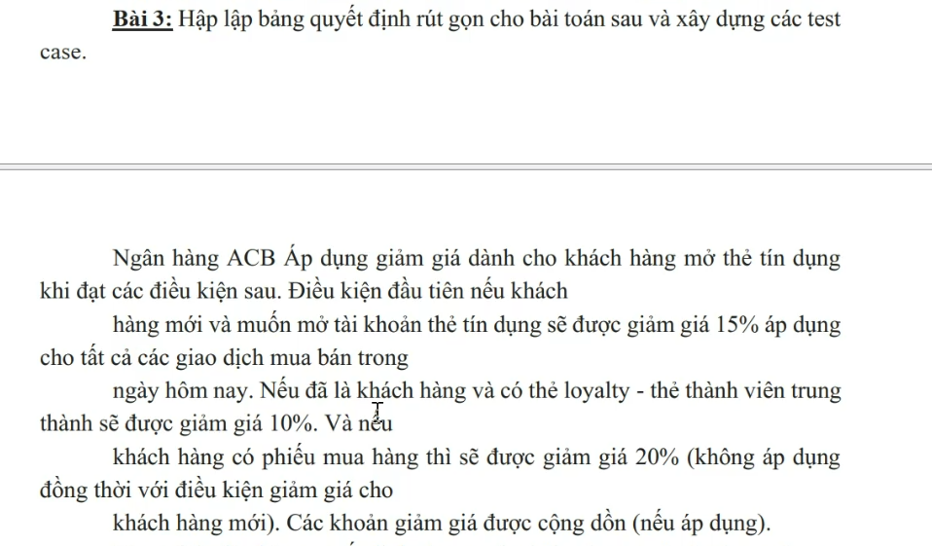

1. Phân vùng tương đương + Giá trị biên |  |  |  |  |  | 2. Bảng quyết định

Xác định phạm vi đầu vào |  |  |  |  |  |  | Các điều kiện vào

 | Điều kiện 1 (C1): Khách hàng mới (T/F). |  |  |  |  |  |  | C1: Khách hàng mới và Muốn mở thẻ tín dụng.

 | Điều kiện 2 (C2): Thẻ thành viên trung thành - Loyalty (T/F). |  |  |  |  |  |  | C2: Khách hàng cũ (đã là khách hàng) và Có thẻ Loyalty.

 | Điều kiện 3 (C3): Phiếu mua hàng (T/F). |  |  |  |  |  |  | C3: Khách hàng có phiếu mua hàng.

Xác định các giá trị biên |  |  |  |  |  |  | Các hành động của hệ thống

 | Mức 1 (Min): 0% (Không thỏa mãn điều kiện nào). |  |  |  |  |  |  | A1: Áp dụng giảm giá 15% (Chỉ dành cho C1).

 | Mức 2: 10% (Chỉ có Thẻ Loyalty). |  |  |  |  |  |  | A2: Áp dụng giảm giá 10% (Chỉ dành cho C2).

 | Mức 3: 15% (Chỉ là Khách hàng mới). |  |  |  |  |  |  | A3: Áp dụng giảm giá 20% (Chỉ dành cho C3).

 | Mức 4: 20% (Chỉ có Phiếu mua hàng). |  |  |  |  |  |  | A4: Cộng dồn giảm giá (A2 + A3 = 30%).

 | Mức 5 (Max): 30% (Thẻ Loyalty 10% + Phiếu mua hàng 20% cộng dồn). |  |  |  |  |  |  | A5: Không áp dụng giảm giá (0%).

Các giá trị biên cần kiểm thử |  |  |  |  |  |  |  | Impossible: Dữ liệu vô lý (Vừa là khách mới, vừa là khách cũ).
 |  |  |  |  |  |  | Rules= 2^3= 8
 | Loại giá trị | Giá trị cụ thể |  |  |  |  | Bảng quyết định
 | Max (Biên trên) | 30% (Khách Loyalty + Có phiếu mua hàng)
 | Mid (Giữa) | 20% (Khách cũ + Có phiếu mua hàng) |  |  |  |  |  | Điều kiện \ Rules | R1 | R2 | R3 | R4 | R5 | R6 | R7 | R8
 | Mid (Giữa) | 15% (Khách hàng mới) |  |  |  |  |  | C1: Khách mới mở thẻ | T | T | T | T | F | F | F | F
 | Mid (Giữa) | 10% (Khách cũ + Có thẻ Loyalty) |  |  |  |  |  | C2: Có thẻ Loyalty | T | T | F | F | T | T | F | F
 | Min (Biên dưới) | 0% (Khách thường) |  |  |  |  |  | C3: Có phiếu mua hàng | T | F | T | F | T | F | T | F
 |  |  |  |  |  |  |  | HÀNH ĐỘNG
Kết hợp kỹ thuật phân vùng tương đương |  |  |  |  |  |  |  | A1: Giảm 30% (Cộng dồn) |  |  |  |  | x
 |  |  |  |  |  |  |  | A2: Giảm 20% (Phiếu) |  |  | x |  |  |  | x
 | Nhập chữ: Ví dụ nhập "abc" vào ô trạng thái → Invalid. |  |  |  |  |  |  | A3: Giảm 15% (Mở thẻ) |  |  |  | x
 |  |  |  |  |  |  |  | A4: Giảm 10% (Loyalty) |  |  |  |  |  | x
 | Nhập số thực: Ví dụ nhập "1.5" vào ô trạng thái T/F → Invalid. |  |  |  |  |  |  | A5: Giảm 0% |  |  |  |  |  |  |  | x
 |  |  |  |  |  |  |  | A6: Impossible (Vô lý) | x | x
 | Mâu thuẫn logic (Quan trọng):
 |  |  |  |  |  |  | Bảng quyết định rút gọn
 | Chọn "Khách hàng mới" VÀ "Thẻ Loyalty" → Invalid. (Đã là khách mới thì chưa thể có thẻ thành viên trung thành).
 |  |  |  |  |  |  |  | Điều kiện \ Rules | R1 | R2 | R3 | R4 | R5 | R6
 | Chọn "Khách hàng mới" VÀ "Phiếu mua hàng" → Hệ thống chỉ nhận 15% (Do quy định không áp dụng đồng thời, ưu tiên trạng thái khách mới). |  |  |  |  |  |  | C1: Khách mới mở thẻ | T | T | F | F | F | F
 |  |  |  |  |  |  |  | C2: Có thẻ Loyalty | F | F | T | T | F | F
 | Tổng số Testcase: 5 + 3 (Sai kiểu/Logic) = 8 Testcase. |  |  |  |  |  |  | C3: Có phiếu mua hàng | T | F | T | F | T | F
 |  |  |  |  |  |  |  | HÀNH ĐỘNG
Thiết kế Test Case |  |  |  |  |  |  |  | A1: Giảm 30% (Cộng dồn) |  |  | x
 |  |  |  |  |  |  |  | A2: Giảm 20% (Phiếu/Ưu tiên) | x |  |  |  | x
 | Test Case ID | Mục đích kiểm thử | Dữ liệu đầu vào | Các bước thực hiện | Kết quả mong đợi |  |  | A3: Giảm 15% (Mở thẻ) |  | x
 | TC_01 | Kiểm tra khách hàng vãng lai (Không thỏa mãn điều kiện nào) | - Loại khách: Cũ (Thường) | 1. Nhập thông tin khách hàng. | Giảm 0% |  |  | A4: Giảm 10% (Loyalty) |  |  |  | x
 |  |  |  |  |  |  |  | A5: Giảm 0% |  |  |  |  |  | x
 |  |  | - Loyalty: Không | 2. Nhập giao dịch mua bán. | Hệ thống tính nguyên giá.
 |  |  |  |  |  |  | Thiết kế test case
 |  |  | - Phiếu: Không | 3. Kiểm tra mục giảm giá.
 | TC_02 | Kiểm tra khách hàng chỉ có Phiếu mua hàng | - Loại khách: Cũ (Thường) | 1. Nhập thông tin khách hàng. | Giảm 20% |  |  | Test Case ID | Mô tả | Dữ liệu đầu vào | Kết quả mong đợi
 |  |  |  |  |  |  |  | TC_01 | Khách hàng vãng lai, không có ưu đãi nào | - Loại khách: Cũ (Thường) | Giảm 0%
 |  |  | - Loyalty: Không | 2. Nhập mã phiếu mua hàng. | Hệ thống áp dụng mã phiếu.
 |  |  |  |  |  |  |  |  |  | - Loyalty: Không
 |  |  | - Phiếu: Có | 3. Kiểm tra tổng tiền.
 | TC_03 | Kiểm tra khách hàng chỉ có thẻ Loyalty | - Loại khách: Cũ (VIP) | 1. Quét thẻ/Nhập mã Loyalty. | Giảm 10% |  |  |  |  | - Phiếu: Không
 |  |  |  |  |  |  |  | TC_02 | Khách hàng thường chỉ dùng Phiếu mua hàng | - Loại khách: Cũ (Thường) | Giảm 20%
 |  |  | - Loyalty: Có | 2. Không nhập phiếu giảm giá. | Hệ thống nhận diện thẻ thành viên.
 |  |  |  |  |  |  |  |  |  | - Loyalty: Không
 |  |  | - Phiếu: Không | 3. Kiểm tra tổng tiền.
 | TC_04 | Kiểm tra tính năng Cộng dồn (Loyalty + Phiếu) | - Loại khách: Cũ (VIP) | 1. Quét thẻ Loyalty. | Giảm 30% |  |  |  |  | - Phiếu: Có
 |  |  |  |  |  |  |  | TC_03 | Khách hàng VIP (Loyalty) không dùng phiếu | - Loại khách: Cũ (VIP) | Giảm 10%
 |  |  | - Loyalty: Có | 2. Nhập mã phiếu mua hàng. | (10% Loyalty + 20% Phiếu).
 |  |  |  |  |  |  |  |  |  | - Loyalty: Có
 |  |  | - Phiếu: Có | 3. Kiểm tra tổng tiền.
 | TC_05 | Kiểm tra khách hàng mới mở thẻ | - Loại khách: Mới | 1. Tạo hồ sơ khách mới. | Giảm 15% |  |  |  |  | - Phiếu: Không
 |  |  |  |  |  |  |  | TC_04 | Khách hàng VIP dùng thêm Phiếu (Kiểm tra cộng dồn) | - Loại khách: Cũ (VIP) | Giảm 30%
 |  |  | - Nhu cầu: Mở thẻ | 2. Chọn đăng ký mở thẻ tín dụng. | Áp dụng ưu đãi mở thẻ mới.
 |  |  |  |  |  |  |  |  |  | - Loyalty: Có | (Hệ thống cộng 10% + 20%)
 |  |  | - Phiếu: Không | 3. Nhập giao dịch.
 | TC_06 | Kiểm tra Xung đột/Loại trừ (Khách mới + Phiếu) | - Loại khách: Mới | 1. Tạo hồ sơ khách mới & mở thẻ. | Giảm 20% |  |  |  |  | - Phiếu: Có
 |  |  |  |  |  |  |  | TC_05 | Khách hàng mới đăng ký mở thẻ tín dụng | - Loại khách: Mới | Giảm 15%
 |  |  | - Nhu cầu: Mở thẻ | 2. Nhập mã phiếu mua hàng. | Hệ thống tự chọn mức giảm cao nhất (Phiếu 20% > Khách mới 15%).
 |  |  |  |  |  |  |  |  |  | - Nhu cầu: Mở thẻ
 |  |  | - Phiếu: Có | 3. Quan sát hệ thống xử lý ưu tiên. | Lưu ý: Không cộng dồn thành 35%.
 | TC_07 | Kiểm thử dữ liệu sai logic (Khách mới + Loyalty) | - Loại khách: Mới | 1. Cố tình nhập trạng thái khách hàng là "New". | Báo lỗi (Error) |  |  |  |  | - Phiếu: Không
 |  |  |  |  |  |  |  | TC_06 | Khách hàng mới mở thẻ có Phiếu mua hàng (Kiểm tra xung đột) | - Loại khách: Mới | Giảm 20%
 |  |  | - Loyalty: Có | 2. Đồng thời tick chọn "Có thẻ Loyalty". | Hệ thống báo dữ liệu không hợp lệ (Khách mới không thể có thẻ Loyalty ngay lập tức).
 |  |  |  |  |  |  |  |  |  | - Nhu cầu: Mở thẻ | (Hệ thống bỏ qua ưu đãi 15%, áp dụng ưu đãi 20% của phiếu)
 |  |  | - Phiếu: Không
 | TC_08 | Kiểm thử dữ liệu sai logic (Khách mới + Loyalty + Phiếu) | - Loại khách: Mới | 1. Nhập trạng thái "New". | Báo lỗi (Error) |  |  |  |  | - Phiếu: Có

 |  |  | - Loyalty: Có | 2. Chọn "Có thẻ Loyalty". | Hệ thống chặn nhập liệu hoặc báo lỗi logic tương tự TC_07.

 |  |  | - Phiếu: Có | 3. Nhập mã phiếu.

